Peilbuis 4-1
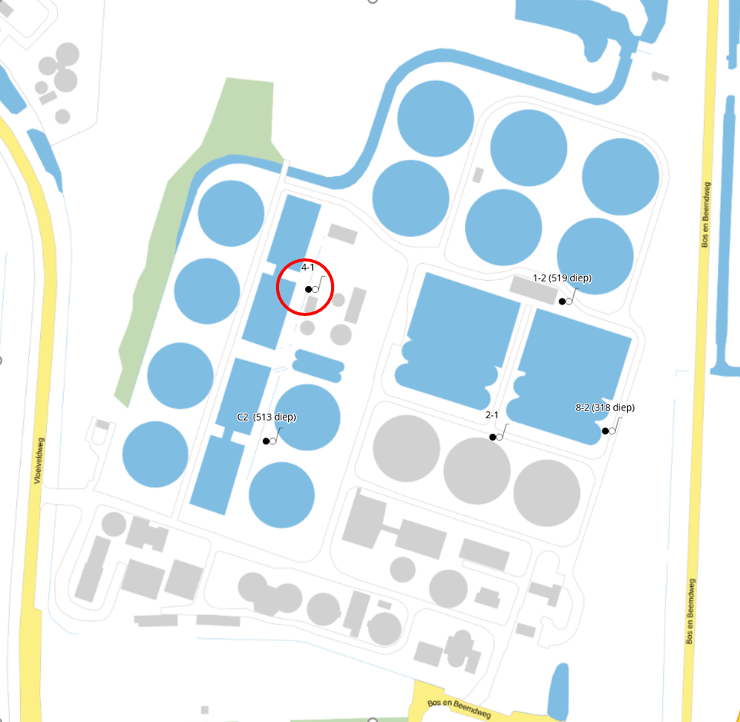
Project | Boring | Filter | BRO_ID | NITG_Code | Type_Monitoring | NAP | Bovenkant_Buis | GHG_cmNAP | GLG_cmNAP | RHG_cmNAP | RLG_cmNAP | Max_Grondwater_cmNAP | Min_Grondwater_cmNAP | Gemiddeld_Grondwater_cmNAP | Aantal_Meetjaren | Peildatum_UTC | Stand_Grondwater_cmNAP | Temperatuur | Valide | Handmeting | BRO_Observatie | BRO_Kwaliteit | Opmerkingen
1291995 | 4 | 1 |  |  | grondwater | 1439 | 54 | 1024.903 | 931.177 | 1050.4 | 910 | 1073.1 | 886.8 | 1003.531 | 2 | 2023-08-03 16:00:00 | 899 | 18.25 | N | N | Niet beoordeeld
1291995 | 4 | 1 |  |  | grondwater | 1439 | 54 | 1024.903 | 931.177 | 1050.4 | 910 | 1073.1 | 886.8 | 1003.531 | 2 | 2023-08-03 16:02:00 | 899 | 18.25 | Y | N | Niet beoordeeld
1291995 | 4 | 1 |  |  | grondwater | 1439 | 54 | 1024.903 | 931.177 | 1050.4 | 910 | 1073.1 | 886.8 | 1003.531 | 2 | 2023-08-03 16:04:00 | 899 | 18.25 | Y | N | Niet beoordeeld
1291995 | 4 | 1 |  |  | grondwater | 1439 | 54 | 1024.903 | 931.177 | 1050.4 | 910 | 1073.1 | 886.8 | 1003.531 | 2 | 2023-08-03 16:06:00 | 899 | 18.28 | Y | N | Niet beoordeeld
1291995 | 4 | 1 |  |  | grondwater | 1439 | 54 | 1024.903 | 931.177 | 1050.4 | 910 | 1073.1 | 886.8 | 1003.531 | 2 | 2023-08-03 16:08:00 | 899 | 18.21 | Y | N | Niet beoordeeld
1291995 | 4 | 1 |  |  | grondwater | 1439 | 54 | 1024.903 | 931.177 | 1050.4 | 910 | 1073.1 | 886.8 | 1003.531 | 2 | 2023-08-03 16:10:00 | 899 | 18.25 | Y | N | Niet beoordeeld
1291995 | 4 | 1 |  |  | grondwater | 1439 | 54 | 1024.903 | 931.177 | 1050.4 | 910 | 1073.1 | 886.8 | 1003.531 | 2 | 2023-08-03 16:12:00 | 899 | 18.25 | Y | N | Niet beoordeeld
1291995 | 4 | 1 |  |  | grondwater | 1439 | 54 | 1024.903 | 931.177 | 1050.4 | 910 | 1073.1 | 886.8 | 1003.531 | 2 | 2023-08-03 16:14:00 | 898 | 18.25 | Y | N | Niet beoordeeld
1291995 | 4 | 1 |  |  | grondwater | 1439 | 54 | 1024.903 | 931.177 | 1050.4 | 910 | 1073.1 | 886.8 | 1003.531 | 2 | 2023-08-03 16:16:00 | 899 | 18.25 | Y | N | Niet beoordeeld
1291995 | 4 | 1 |  |  | grondwater | 1439 | 54 | 1024.903 | 931.177 | 1050.4 | 910 | 1073.1 | 886.8 | 1003.531 | 2 | 2023-08-03 16:18:00 | 899 | 18.28 | Y | N | Niet beoordeeld
1291995 | 4 | 1 |  |  | grondwater | 1439 | 54 | 1024.903 | 931.177 | 1050.4 | 910 | 1073.1 | 886.8 | 1003.531 | 2 | 2023-08-03 16:20:00 | 898 | 18.25 | Y | N | Niet beoordeeld
1291995 | 4 | 1 |  |  | grondwater | 1439 | 54 | 1024.903 | 931.177 | 1050.4 | 910 | 1073.1 | 886.8 | 1003.531 | 2 | 2023-08-03 16:22:00 | 898 | 18.28 | Y | N | Niet beoordeeld
1291995 | 4 | 1 |  |  | grondwater | 1439 | 54 | 1024.903 | 931.177 | 1050.4 | 910 | 1073.1 | 886.8 | 1003.531 | 2 | 2023-08-03 16:24:00 | 898 | 18.25 | Y | N | Niet beoordeeld
1291995 | 4 | 1 |  |  | grondwater | 1439 | 54 | 1024.903 | 931.177 | 1050.4 | 910 | 1073.1 | 886.8 | 1003.531 | 2 | 2023-08-03 16:26:00 | 898 | 18.25 | Y | N | Niet beoordeeld
1291995 | 4 | 1 |  |  | grondwater | 1439 | 54 | 1024.903 | 931.177 | 1050.4 | 910 | 1073.1 | 886.8 | 1003.531 | 2 | 2023-08-03 16:28:00 | 899 | 18.25 | Y | N | Niet beoordeeld
1291995 | 4 | 1 |  |  | grondwater | 1439 | 54 | 1024.903 | 931.177 | 1050.4 | 910 | 1073.1 | 886.8 | 1003.531 | 2 | 2023-08-03 16:30:00 | 898 | 18.25 | Y | N | Niet beoordeeld
1291995 | 4 | 1 |  |  | grondwater | 1439 | 54 | 1024.903 | 931.177 | 1050.4 | 910 | 1073.1 | 886.8 | 1003.531 | 2 | 2023-08-03 16:32:00 | 898 | 18.25 | Y | N | Niet beoordeeld
1291995 | 4 | 1 |  |  | grondwater | 1439 | 54 | 1024.903 | 931.177 | 1050.4 | 910 | 1073.1 | 886.8 | 1003.531 | 2 | 2023-08-03 16:34:00 | 899 | 18.25 | Y | N | Niet beoordeeld
1291995 | 4 | 1 |  |  | grondwater | 1439 | 54 | 1024.903 | 931.177 | 1050.4 | 910 | 1073.1 | 886.8 | 1003.531 | 2 | 2023-08-03 16:36:00 | 899 | 18.25 | Y | N | Niet beoordeeld
1291995 | 4 | 1 |  |  | grondwater | 1439 | 54 | 1024.903 | 931.177 | 1050.4 | 910 | 1073.1 | 886.8 | 1003.531 | 2 | 2023-08-03 16:38:00 | 898 | 18.25 | Y | N | Niet beoordeeld
1291995 | 4 | 1 |  |  | grondwater | 1439 | 54 | 1024.903 | 931.177 | 1050.4 | 910 | 1073.1 | 886.8 | 1003.531 | 2 | 2023-08-03 16:40:00 | 898 | 18.25 | Y | N | Niet beoordeeld
1291995 | 4 | 1 |  |  | grondwater | 1439 | 54 | 1024.903 | 931.177 | 1050.4 | 910 | 1073.1 | 886.8 | 1003.531 | 2 | 2023-08-03 16:42:00 | 898 | 18.25 | Y | N | Niet beoordeeld
1291995 | 4 | 1 |  |  | grondwater | 1439 | 54 | 1024.903 | 931.177 | 1050.4 | 910 | 1073.1 | 886.8 | 1003.531 | 2 | 2023-08-03 16:44:00 | 898 | 18.25 | Y | N | Niet beoordeeld
1291995 | 4 | 1 |  |  | grondwater | 1439 | 54 | 1024.903 | 931.177 | 1050.4 | 910 | 1073.1 | 886.8 | 1003.531 | 2 | 2023-08-03 16:46:00 | 898 | 18.25 | Y | N | Niet beoordeeld
1291995 | 4 | 1 |  |  | grondwater | 1439 | 54 | 1024.903 | 931.177 | 1050.4 | 910 | 1073.1 | 886.8 | 1003.531 | 2 | 2023-08-03 16:48:00 | 898 | 18.25 | Y | N | Niet beoordeeld
1291995 | 4 | 1 |  |  | grondwater | 1439 | 54 | 1024.903 | 931.177 | 1050.4 | 910 | 1073.1 | 886.8 | 1003.531 | 2 | 2023-08-03 16:50:00 | 898 | 18.28 | Y | N | Niet beoordeeld
1291995 | 4 | 1 |  |  | grondwater | 1439 | 54 | 1024.903 | 931.177 | 1050.4 | 910 | 1073.1 | 886.8 | 1003.531 | 2 | 2023-08-03 16:52:00 | 898 | 18.25 | Y | N | Niet beoordeeld
1291995 | 4 | 1 |  |  | grondwater | 1439 | 54 | 1024.903 | 931.177 | 1050.4 | 910 | 1073.1 | 886.8 | 1003.531 | 2 | 2023-08-03 16:54:00 | 898 | 18.28 | Y | N | Niet beoordeeld
1291995 | 4 | 1 |  |  | grondwater | 1439 | 54 | 1024.903 | 931.177 | 1050.4 | 910 | 1073.1 | 886.8 | 1003.531 | 2 | 2023-08-03 16:56:00 | 898 | 18.25 | Y | N | Niet beoordeeld
1291995 | 4 | 1 |  |  | grondwater | 1439 | 54 | 1024.903 | 931.177 | 1050.4 | 910 | 1073.1 | 886.8 | 1003.531 | 2 | 2023-08-03 16:58:00 | 898 | 18.25 | Y | N | Niet beoordeeld
1291995 | 4 | 1 |  |  | grondwater | 1439 | 54 | 1024.903 | 931.177 | 1050.4 | 910 | 1073.1 | 886.8 | 1003.531 | 2 | 2023-08-03 17:00:00 | 898 | 18.25 | Y | N | Niet beoordeeld
1291995 | 4 | 1 |  |  | grondwater | 1439 | 54 | 1024.903 | 931.177 | 1050.4 | 910 | 1073.1 | 886.8 | 1003.531 | 2 | 2023-08-03 17:02:00 | 898 | 18.25 | Y | N | Niet beoordeeld
1291995 | 4 | 1 |  |  | grondwater | 1439 | 54 | 1024.903 | 931.177 | 1050.4 | 910 | 1073.1 | 886.8 | 1003.531 | 2 | 2023-08-03 17:04:00 | 898 | 18.25 | Y | N | Niet beoordeeld
1291995 | 4 | 1 |  |  | grondwater | 1439 | 54 | 1024.903 | 931.177 | 1050.4 | 910 | 1073.1 | 886.8 | 1003.531 | 2 | 2023-08-03 17:06:00 | 898 | 18.25 | Y | N | Niet beoordeeld
1291995 | 4 | 1 |  |  | grondwater | 1439 | 54 | 1024.903 | 931.177 | 1050.4 | 910 | 1073.1 | 886.8 | 1003.531 | 2 | 2023-08-03 17:08:00 | 898 | 18.25 | Y | N | Niet beoordeeld
1291995 | 4 | 1 |  |  | grondwater | 1439 | 54 | 1024.903 | 931.177 | 1050.4 | 910 | 1073.1 | 886.8 | 1003.531 | 2 | 2023-08-03 17:10:00 | 898 | 18.25 | Y | N | Niet beoordeeld
1291995 | 4 | 1 |  |  | grondwater | 1439 | 54 | 1024.903 | 931.177 | 1050.4 | 910 | 1073.1 | 886.8 | 1003.531 | 2 | 2023-08-03 17:12:00 | 898 | 18.25 | Y | N | Niet beoordeeld
1291995 | 4 | 1 |  |  | grondwater | 1439 | 54 | 1024.903 | 931.177 | 1050.4 | 910 | 1073.1 | 886.8 | 1003.531 | 2 | 2023-08-03 17:14:00 | 898 | 18.28 | Y | N | Niet beoordeeld
1291995 | 4 | 1 |  |  | grondwater | 1439 | 54 | 1024.903 | 931.177 | 1050.4 | 910 | 1073.1 | 886.8 | 1003.531 | 2 | 2023-08-03 17:16:00 | 898 | 18.25 | Y | N | Niet beoordeeld
1291995 | 4 | 1 |  |  | grondwater | 1439 | 54 | 1024.903 | 931.177 | 1050.4 | 910 | 1073.1 | 886.8 | 1003.531 | 2 | 2023-08-03 17:18:00 | 898 | 18.25 | Y | N | Niet beoordeeld
1291995 | 4 | 1 |  |  | grondwater | 1439 | 54 | 1024.903 | 931.177 | 1050.4 | 910 | 1073.1 | 886.8 | 1003.531 | 2 | 2023-08-03 17:20:00 | 898 | 18.25 | Y | N | Niet beoordeeld
1291995 | 4 | 1 |  |  | grondwater | 1439 | 54 | 1024.903 | 931.177 | 1050.4 | 910 | 1073.1 | 886.8 | 1003.531 | 2 | 2023-08-03 17:22:00 | 898 | 18.25 | Y | N | Niet beoordeeld
1291995 | 4 | 1 |  |  | grondwater | 1439 | 54 | 1024.903 | 931.177 | 1050.4 | 910 | 1073.1 | 886.8 | 1003.531 | 2 | 2023-08-03 17:24:00 | 898 | 18.25 | Y | N | Niet beoordeeld
1291995 | 4 | 1 |  |  | grondwater | 1439 | 54 | 1024.903 | 931.177 | 1050.4 | 910 | 1073.1 | 886.8 | 1003.531 | 2 | 2023-08-03 17:26:00 | 898 | 18.25 | Y | N | Niet beoordeeld
1291995 | 4 | 1 |  |  | grondwater | 1439 | 54 | 1024.903 | 931.177 | 1050.4 | 910 | 1073.1 | 886.8 | 1003.531 | 2 | 2023-08-03 17:28:00 | 898 | 18.28 | Y | N | Niet beoordeeld
1291995 | 4 | 1 |  |  | grondwater | 1439 | 54 | 1024.903 | 931.177 | 1050.4 | 910 | 1073.1 | 886.8 | 1003.531 | 2 | 2023-08-03 17:30:00 | 898 | 18.25 | Y | N | Niet beoordeeld
1291995 | 4 | 1 |  |  | grondwater | 1439 | 54 | 1024.903 | 931.177 | 1050.4 | 910 | 1073.1 | 886.8 | 1003.531 | 2 | 2023-08-03 17:32:00 | 898 | 18.25 | Y | N | Niet beoordeeld
1291995 | 4 | 1 |  |  | grondwater | 1439 | 54 | 1024.903 | 931.177 | 1050.4 | 910 | 1073.1 | 886.8 | 1003.531 | 2 | 2023-08-03 17:34:00 | 898 | 18.28 | Y | N | Niet beoordeeld
1291995 | 4 | 1 |  |  | grondwater | 1439 | 54 | 1024.903 | 931.177 | 1050.4 | 910 | 1073.1 | 886.8 | 1003.531 | 2 | 2023-08-03 17:36:00 | 898 | 18.25 | Y | N | Niet beoordeeld
1291995 | 4 | 1 |  |  | grondwater | 1439 | 54 | 1024.903 | 931.177 | 1050.4 | 910 | 1073.1 | 886.8 | 1003.531 | 2 | 2023-08-03 17:38:00 | 898 | 18.25 | Y | N | Niet beoordeeld
1291995 | 4 | 1 |  |  | grondwater | 1439 | 54 | 1024.903 | 931.177 | 1050.4 | 910 | 1073.1 | 886.8 | 1003.531 | 2 | 2023-08-03 17:40:00 | 898 | 18.25 | Y | N | Niet beoordeeld
1291995 | 4 | 1 |  |  | grondwater | 1439 | 54 | 1024.903 | 931.177 | 1050.4 | 910 | 1073.1 | 886.8 | 1003.531 | 2 | 2023-08-03 17:42:00 | 898 | 18.25 | Y | N | Niet beoordeeld
1291995 | 4 | 1 |  |  | grondwater | 1439 | 54 | 1024.903 | 931.177 | 1050.4 | 910 | 1073.1 | 886.8 | 1003.531 | 2 | 2023-08-03 17:44:00 | 898 | 18.25 | Y | N | Niet beoordeeld
1291995 | 4 | 1 |  |  | grondwater | 1439 | 54 | 1024.903 | 931.177 | 1050.4 | 910 | 1073.1 | 886.8 | 1003.531 | 2 | 2023-08-03 17:46:00 | 898 | 18.25 | Y | N | Niet beoordeeld
1291995 | 4 | 1 |  |  | grondwater | 1439 | 54 | 1024.903 | 931.177 | 1050.4 | 910 | 1073.1 | 886.8 | 1003.531 | 2 | 2023-08-03 17:48:00 | 898 | 18.28 | Y | N | Niet beoordeeld
1291995 | 4 | 1 |  |  | grondwater | 1439 | 54 | 1024.903 | 931.177 | 1050.4 | 910 | 1073.1 | 886.8 | 1003.531 | 2 | 2023-08-03 17:50:00 | 898 | 18.25 | Y | N | Niet beoordeeld
1291995 | 4 | 1 |  |  | grondwater | 1439 | 54 | 1024.903 | 931.177 | 1050.4 | 910 | 1073.1 | 886.8 | 1003.531 | 2 | 2023-08-03 17:52:00 | 898 | 18.25 | Y | N | Niet beoordeeld
1291995 | 4 | 1 |  |  | grondwater | 1439 | 54 | 1024.903 | 931.177 | 1050.4 | 910 | 1073.1 | 886.8 | 1003.531 | 2 | 2023-08-03 17:54:00 | 898 | 18.25 | Y | N | Niet beoordeeld
1291995 | 4 | 1 |  |  | grondwater | 1439 | 54 | 1024.903 | 931.177 | 1050.4 | 910 | 1073.1 | 886.8 | 1003.531 | 2 | 2023-08-03 17:56:00 | 898 | 18.25 | Y | N | Niet beoordeeld
1291995 | 4 | 1 |  |  | grondwater | 1439 | 54 | 1024.903 | 931.177 | 1050.4 | 910 | 1073.1 | 886.8 | 1003.531 | 2 | 2023-08-03 17:58:00 | 898 | 18.25 | Y | N | Niet beoordeeld
1291995 | 4 | 1 |  |  | grondwater | 1439 | 54 | 1024.903 | 931.177 | 1050.4 | 910 | 1073.1 | 886.8 | 1003.531 | 2 | 2023-08-03 18:00:00 | 898 | 18.25 | Y | N | Niet beoordeeld
1291995 | 4 | 1 |  |  | grondwater | 1439 | 54 | 1024.903 | 931.177 | 1050.4 | 910 | 1073.1 | 886.8 | 1003.531 | 2 | 2023-08-03 18:02:00 | 898 | 18.28 | Y | N | Niet beoordeeld
1291995 | 4 | 1 |  |  | grondwater | 1439 | 54 | 1024.903 | 931.177 | 1050.4 | 910 | 1073.1 | 886.8 | 1003.531 | 2 | 2023-08-03 18:04:00 | 898 | 18.25 | Y | N | Niet beoordeeld
1291995 | 4 | 1 |  |  | grondwater | 1439 | 54 | 1024.903 | 931.177 | 1050.4 | 910 | 1073.1 | 886.8 | 1003.531 | 2 | 2023-08-03 18:06:00 | 898 | 18.25 | Y | N | Niet beoordeeld
1291995 | 4 | 1 |  |  | grondwater | 1439 | 54 | 1024.903 | 931.177 | 1050.4 | 910 | 1073.1 | 886.8 | 1003.531 | 2 | 2023-08-03 18:08:00 | 898 | 18.25 | Y | N | Niet beoordeeld
1291995 | 4 | 1 |  |  | grondwater | 1439 | 54 | 1024.903 | 931.177 | 1050.4 | 910 | 1073.1 | 886.8 | 1003.531 | 2 | 2023-08-03 18:10:00 | 898 | 18.25 | Y | N | Niet beoordeeld
1291995 | 4 | 1 |  |  | grondwater | 1439 | 54 | 1024.903 | 931.177 | 1050.4 | 910 | 1073.1 | 886.8 | 1003.531 | 2 | 2023-08-03 18:12:00 | 898 | 18.28 | Y | N | Niet beoordeeld
1291995 | 4 | 1 |  |  | grondwater | 1439 | 54 | 1024.903 | 931.177 | 1050.4 | 910 | 1073.1 | 886.8 | 1003.531 | 2 | 2023-08-03 18:14:00 | 898 | 18.28 | Y | N | Niet beoordeeld
1291995 | 4 | 1 |  |  | grondwater | 1439 | 54 | 1024.903 | 931.177 | 1050.4 | 910 | 1073.1 | 886.8 | 1003.531 | 2 | 2023-08-03 18:16:00 | 898 | 18.25 | Y | N | Niet beoordeeld
1291995 | 4 | 1 |  |  | grondwater | 1439 | 54 | 1024.903 | 931.177 | 1050.4 | 910 | 1073.1 | 886.8 | 1003.531 | 2 | 2023-08-03 18:18:00 | 898 | 18.25 | Y | N | Niet beoordeeld
1291995 | 4 | 1 |  |  | grondwater | 1439 | 54 | 1024.903 | 931.177 | 1050.4 | 910 | 1073.1 | 886.8 | 1003.531 | 2 | 2023-08-03 18:20:00 | 898 | 18.25 | Y | N | Niet beoordeeld
1291995 | 4 | 1 |  |  | grondwater | 1439 | 54 | 1024.903 | 931.177 | 1050.4 | 910 | 1073.1 | 886.8 | 1003.531 | 2 | 2023-08-03 18:22:00 | 898 | 18.25 | Y | N | Niet beoordeeld
1291995 | 4 | 1 |  |  | grondwater | 1439 | 54 | 1024.903 | 931.177 | 1050.4 | 910 | 1073.1 | 886.8 | 1003.531 | 2 | 2023-08-03 18:24:00 | 898 | 18.28 | Y | N | Niet beoordeeld
1291995 | 4 | 1 |  |  | grondwater | 1439 | 54 | 1024.903 | 931.177 | 1050.4 | 910 | 1073.1 | 886.8 | 1003.531 | 2 | 2023-08-03 18:26:00 | 898 | 18.25 | Y | N | Niet beoordeeld
1291995 | 4 | 1 |  |  | grondwater | 1439 | 54 | 1024.903 | 931.177 | 1050.4 | 910 | 1073.1 | 886.8 | 1003.531 | 2 | 2023-08-03 18:28:00 | 898 | 18.25 | Y | N | Niet beoordeeld
1291995 | 4 | 1 |  |  | grondwater | 1439 | 54 | 1024.903 | 931.177 | 1050.4 | 910 | 1073.1 | 886.8 | 1003.531 | 2 | 2023-08-03 18:30:00 | 898 | 18.25 | Y | N | Niet beoordeeld
1291995 | 4 | 1 |  |  | grondwater | 1439 | 54 | 1024.903 | 931.177 | 1050.4 | 910 | 1073.1 | 886.8 | 1003.531 | 2 | 2023-08-03 18:32:00 | 898 | 18.25 | Y | N | Niet beoordeeld
1291995 | 4 | 1 |  |  | grondwater | 1439 | 54 | 1024.903 | 931.177 | 1050.4 | 910 | 1073.1 | 886.8 | 1003.531 | 2 | 2023-08-03 18:34:00 | 898 | 18.25 | Y | N | Niet beoordeeld
...

